Trang_bìa
Posts and Telecommunications Institute of Technology |  |  |  |  |  |  | Thiết kế |  | Tài liệu phát triển |  | Tên hệ thống |  | Website kinh doanh đồ chơi trẻ em |  |  |  | Người tạo |  | N P Nhanh | Ngày tạo |  | 2023-09-28
 |  |  |  |  |  |  |  |  |  |  |  |  |  |  |  |  | Người cập nhật |  |  | Ngày cập nhật
 |  |  |  |  |  |  |  |  |  |  | Màn hình (ID) |  | đăng nhập |  | Màn hình (Tên) |  | Màn hình đăng nhập

 | Tài liệu phát triển hệ thống

 | Version 1.0

 |  |  |  |  |  |  |  |  |  | 1. Mục đích |  |  | 7. Giao diện màn hình
 |  |  |  |  |  |  |  |  |  | 2. Giới hạn hoạt động |  |  | 8. Danh sách hạng mục
 |  |  |  |  |  |  |  |  |  | 3. Giới hạn hệ thống |  |  | 9. Khái quát chức năng
 |  |  |  |  |  |  |  |  |  | 4. Chức năng liên quan |  |  | 10. Xử lý chi tiết
 |  |  |  |  |  |  |  |  |  | 5. Không bao gồm
 |  |  |  |  |  |  |  |  |  | 6. Sơ đồ

Posts and Telecommunications Institute of Technology |  |  |  |  |  |  | Thiết kế |  | Tài liệu phát triển |  | Tên hệ thống |  | Website kinh doanh đồ chơi trẻ em |  |  |  | Người tạo |  | N P Nhanh | Ngày tạo |  | 2023-09-28
 |  |  |  |  |  |  |  |  |  |  |  |  |  |  |  |  | Người cập nhật |  |  | Ngày cập nhật
 |  |  |  |  |  |  |  |  |  |  | Màn hình (ID) |  | đăng nhập |  | Màn hình (Tên) |  | Màn hình đăng nhập

 | Lịch sử chỉnh sửa

 | Ver |  | Ngày cập nhật |  |  | Nội dung cập nhật |  |  |  |  |  |  | Người cập nhật
 |  |  |  |  |  |  |  |  |  |  |  |  |  | Ngày duyệt |  | Người duyệt |  | Ngày duyệt |  |  | Người duyệt
 | 1 |  | 2023-09-28 |  |  | Tạo mới |  |  |  |  |  |  | N P Nhanh

Posts and Telecommunications Institute of Technology |  |  |  |  |  |  | Thiết kế |  | Tài liệu phát triển |  | Tên hệ thống |  | Website kinh doanh đồ chơi trẻ em |  |  |  | Người tạo |  | N P Nhanh | Ngày tạo |  | 2023-09-28
 |  |  |  |  |  |  |  |  |  |  |  |  |  |  |  |  | Người cập nhật |  |  | Ngày cập nhật
 |  |  |  |  |  |  |  |  |  |  | Màn hình (ID) |  | đăng nhập |  | Màn hình (Tên) |  | Màn hình đăng nhập

 | 1. Mục đích
 |  | - Dùng để login vào hệ thống
 |  | - Người sử dụng nhập email và password đã đăng ký để đăng nhập
 |  | - Sau khi nhấn nút đăng nhập, trường hợp phát sinh lỗi thì hiển thị thông báo lỗi,
 |  | ngược lại di chuyển đến màn hình trang chủ với người dùng hoặc trang quản trị với quản trị viên.
 | 2. Giới hạn hoạt động
 |  | Không có

 | 3. Giới hạn hệ thống
 |  | Không có

 | 4. Chức năng liên quan
 |  | Không có

 | 5. Không bao gồm
 |  | Không có

Posts and Telecommunications Institute of Technology |  |  |  |  |  |  | Thiết kế |  | Tài liệu phát triển |  | Tên hệ thống |  | Website kinh doanh đồ chơi trẻ em |  |  |  | Người tạo |  | N P Nhanh | Ngày tạo |  | 2023-09-28
 |  |  |  |  |  |  |  |  |  |  |  |  |  |  |  |  | Người cập nhật |  |  | Ngày cập nhật
 |  |  |  |  |  |  |  |  |  |  | Màn hình (ID) |  | đăng nhập |  | Màn hình (Tên) |  | Màn hình đăng nhập

Màn hình đăng nhập
 | 6. Sơ đồ

Khởi động
hệ thống

Màn hình Trang chủ/Trang quản trị

User/Quản trị viên

 | Table

 |  |  | № | Loại | Tên |  |  |  |  |  | I/O | Ghi chú
 |  |  | 1 | M | User/QTV |  |  | Table quản lý user |  |  | O
 |  |  | 2
 |  |  | 4
 |  |  | 5
 |  |  | 6
 |  |  | 7
 |  |  | 8
 |  |  | 9
 |  |  | 10

 |  |  |  | ※ Loại (M: Master / T: Transaction table / Ⅰ: INI file / W: work table / V: view / S: stored procedures / L: SQL loader / F: file)

Thiết_kế
Posts and Telecommunications Institute of Technology |  |  |  |  |  |  | Thiết kế |  |  |  | Tài liệu phát triển |  |  |  | Tên hệ thống |  |  |  | Website kinh doanh đồ chơi trẻ em |  |  |  |  | Người tạo | N P Nhanh | Ngày tạo | 2023-09-28
 |  |  |  |  |  |  |  |  |  |  |  |  |  |  |  |  |  |  |  |  |  |  |  | Người cập nhật |  | Ngày cập nhật
 |  |  |  |  |  |  |  |  |  |  |  |  |  |  | Màn hình (ID) |  |  |  | đăng nhập |  | Màn hình (Tên) |  |  | Màn hình đăng nhập

 | 7. Giao diện màn hình

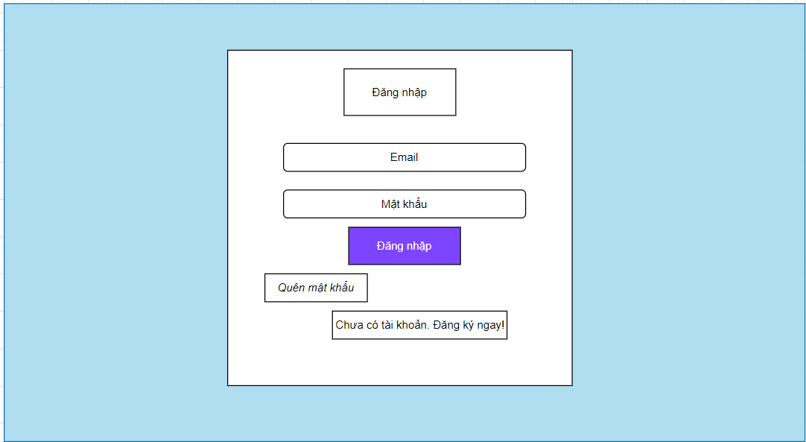

Posts and Telecommunications Institute of Technology |  |  |  |  |  |  | Thiết kế |  |  |  | Tài liệu phát triển |  |  |  | Tên hệ thống |  |  |  | Website kinh doanh đồ chơi trẻ em |  |  |  |  | Người tạo | N P Nhanh | Ngày tạo | 2023-09-28
 |  |  |  |  |  |  |  |  |  |  |  |  |  |  |  |  |  |  |  |  |  |  |  | Người cập nhật |  | Ngày cập nhật
 |  |  |  |  |  |  |  |  |  |  |  |  |  |  | Màn hình (ID) |  |  |  | đăng nhập |  | Màn hình (Tên) |  |  | Màn hình đăng nhập

 | 8. Danh sách hạng mục

 |  | [Vùng nhập]
 |  | № | Tên hạng mục |  |  |  | Loại dữ liệu |  | Độ dài |  |  | Bắt buộc |  | I/O | Control |  |  | Format |  | Ghi chú
 |  | 1 | User Code |  |  |  | Chuỗi chữ |  |  | 32 |  |  | Y | In | Textbox
 |  | 2 | Password |  |  |  | Chuỗi chữ |  |  | 32 |  |  | Y | In | Textbox |  |  | Password |  | Hiển thị ********

 |  | [Vùng nút]
 |  | № | Tên hạng mục |  |  |  |  |  | Control |  |  |  |  |  |  | Ghi chú
 |  | 1 | Đăng nhập |  |  |  |  |  | Button
 |  | 2 | Quên mật khẩu |  |  |  |  |  | TextView
 |  | 3 | Chưa có tài khoản. Đăng ký ngay! |  |  |  |  |  | TextView

Posts and Telecommunications Institute of Technology |  |  |  |  |  |  | Thiết kế |  |  |  | Tài liệu phát triển |  |  |  | Tên hệ thống |  |  |  | Website kinh doanh đồ chơi trẻ em |  |  |  |  | Người tạo | N P Nhanh | Ngày tạo | 2023-09-28
 |  |  |  |  |  |  |  |  |  |  |  |  |  |  |  |  |  |  |  |  |  |  |  | Người cập nhật |  | Ngày cập nhật
 |  |  |  |  |  |  |  |  |  |  |  |  |  |  | Màn hình (ID) |  |  |  | đăng nhập |  | Màn hình (Tên) |  |  | Màn hình đăng nhập

 | 9. Khái quát chức năng
 |  | (1) Hiển thị ban đầu
 |  |  | 1. Hiển thị màn hình ở trạng thái ban đầu

 |  | (2) Xử lý đăng nhập
 |  |  | 1. Nhấn nút đăng nhập thì thực hiện xử lý đăng nhập
 |  |  | 2. Đăng nhập thành công, nếu là khách hàng thì di chuyển sang màn hình Trang chủ, nếu là quản trị viên sẽ di chuyển sang màn hình quản trị
 |  |  | trường hợp phát sinh lỗi thì hiển thị nội dung lỗi, không thực hiện di chuyển màn hình

 |  | (3) Xử lý quên mật khẩu

 |  | (4) Xử lý đăng ký tài khoản

Posts and Telecommunications Institute of Technology |  |  |  |  |  |  | Thiết kế |  |  |  | Tài liệu phát triển |  |  |  | Tên hệ thống |  |  |  | Website kinh doanh đồ chơi trẻ em |  |  |  |  | Người tạo | N P Nhanh | Ngày tạo | 2023-09-28
 |  |  |  |  |  |  |  |  |  |  |  |  |  |  |  |  |  |  |  |  |  |  |  | Người cập nhật |  | Ngày cập nhật
 |  |  |  |  |  |  |  |  |  |  |  |  |  |  | Màn hình (ID) |  |  |  | đăng nhập |  | Màn hình (Tên) |  |  | Màn hình đăng nhập

 | 10. Xử lý chi tiết
 |  | (1) Hiển thị ban đầu
 |  |  | 1. Thực hiện khởi tạo màn hình ban đầu

 |  |  |  | [Vùng nhập]
 |  |  |  | № | Tên hạng mục |  |  |  | Nội dung hiển thị |  |  |  |  |  |  |  |  |  |  | Giá trị |  |  | Sử dụng |  | Ghi chú
 |  |  |  | 1 | User Code |  |  |  | Email |  |  |  |  |  |  |  |  |  |  | Blank |  |  | Có thể
 |  |  |  | 2 | Password |  |  |  | Mật khẩu |  |  |  |  |  |  |  |  |  |  | Blank |  |  | Có thể

 |  |  |  | [Vùng nút]
 |  |  |  | № | Tên hạng mục |  |  |  | Nội dung hiển thị |  |  |  |  |  |  |  |  |  |  | Giá trị |  |  | Sử dụng |  | Ghi chú
 |  |  |  | 1 | Đăng nhập |  |  |  | Đăng nhập |  |  |  |  |  |  |  |  |  |  |  |  |  | Có thể
 |  |  |  | 2 | Quên mật khẩu |  |  |  | Quên mật khẩu |  |  |  |  |  |  |  |  |  |  |  |  |  | Có thể
 |  |  |  | 3 | Đăng ký |  |  |  | Chưa có tài khoản.Đăng ký ngay! |  |  |  |  |  |  |  |  |  |  |  |  |  | Có thể

 |  | (2) Xử lý đăng nhập
 |  |  | 1. Nhấn nút đăng nhập thì thực hiện xử lý.
 |  |  | 2. Xử lý check
 |  |  |  | a. Check hạng mục
 |  |  |  | № | Tên hạng mục |  |  |  | Nội dung check |  |  |  |  |  |  |  |  |  |  |  |  | Message
 |  |  |  | 1 | Email/Password |  |  |  | Trường hợp chưa nhập, báo lỗi |  |  |  |  |  |  |  |  |  |  |  |  | errCode = 1 |  |  |  |  |  | "Thiếu các thông số bắt buộc!"
 |  |  |  | 2 | Email |  |  |  | Trường hợp email không đúng định dạng (example@mail.com) |  |  |  |  |  |  |  |  |  |  |  |  | errCode = 6 |  |  |  |  |  | "Email không hợp lệ"
 |  |  |  | 3 | Email |  |  |  | Trường hợp email không tồn tại trong hệ thống |  |  |  |  |  |  |  |  |  |  |  |  | errCode = 5 |  |  |  |  |  | "Email của bạn không tồn tại trong hệ thống. Vui lòng thử một email khác!"
 |  |  |  | 4 | Email |  |  |  | Trường hợp người dùng không tồn tại |  |  |  |  |  |  |  |  |  |  |  |  | errCode = 4 |  |  |  |  |  | "Không tìm thấy người dùng"
 |  |  |  | 4 | Password |  |  |  | Trường hợp password nhập sai |  |  |  |  |  |  |  |  |  |  |  |  | errCode = 3 |  |  |  |  |  | "Sai mật khẩu!"
 |  |  |  | 4 | Email/Password |  |  |  | Trường hợp nhập đúng nhưng tài khoản bị khoá |  |  |  |  |  |  |  |  |  |  |  |  | errCode = 2 |  |  |  |  |  | "Tài khoản của bạn đã bị vô hiệu hoá!"

 |  |  | 3. Xử lý đăng nhập
 |  |  |  | Đối tượng |  |  |  | Truy xuất
 |  |  |  | User |  |  |  |  | email |  |  |  |  |  |  |  | ＝ | this.state.[Vùng nhập]
 |  |  |  |  |  |  |  |  | password |  |  |  |  |  |  |  | ＝ | this.state.[Vùng nhập]

 |  |  |  | a. Truy vấn Database My SQL thông qua ORM Sequelize
 |  |  |  |  | Câu truy vấn:db.User.findOne(where: { email: data.email })
 |  |  |  |  | - Nếu thành công: lưu user vào local storage, redux và chuyển vào màn hình trang chủ với người dùng hoặc màn hình quản trị với quản trị viên
 |  |  |  |  | - Nếu thất bại: thông báo tại màn hình này
 |  |  |  | Thông báo |  | Trường hợp |  |  |  |  |  |  |  |  |  |  |  |  |  |  |  | Message Code
 |  |  |  | SUCCESS |  | Đăng nhập thành công |  |  |  |  |  |  |  |  |  |  |  |  |  |  |  | errCode = 0
 |  |  |  | FAIL |  | Kiểm tra lại email và password |  |  |  |  |  |  |  |  |  |  |  |  |  |  |  | errCode = 2 or 3 or 4 or 5 or 6

 |  | (3) Xử lý quên mật khẩu
 |  |  | 1. Nhấn textview "Quên mật khẩu" để chuyển sang màn hình reset mật khẩu
 |  | (4) Xử lý đăng ký tài khoản
 |  |  | 1. Nhấn textview "Chưa có tài khoản. Đăng ký ngay!" để chuyển sang màn hình đăng ký tài khoản

